No1
単体テストエビデンス | システム名 | ログイン画面エビデンス | 更新者 | 山城 | 作成者 | 山城
 | サブシステム名 | ログイン画面 | 更新日 | 2021-01-12 | 作成日 | 2021-01-12
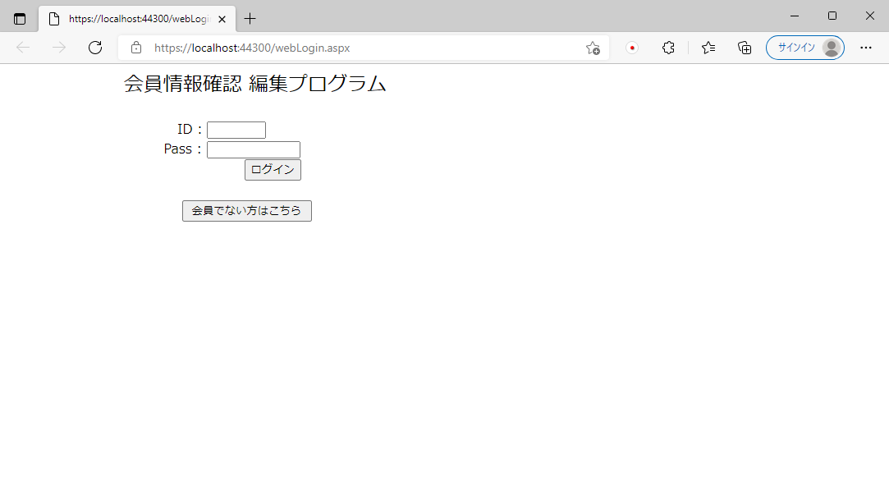

エラーメッセージが表示されていないことを確認できる。

No2
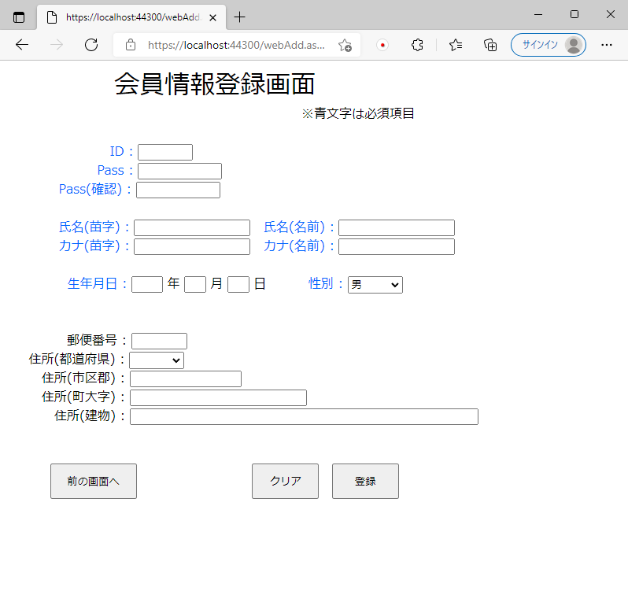
単体テストエビデンス | システム名 | ログイン画面エビデンス | 更新者 | 山城 | 作成者 | 山城
 | サブシステム名 | ログイン画面 | 更新日 | 2021-01-12 | 作成日 | 2021-01-12
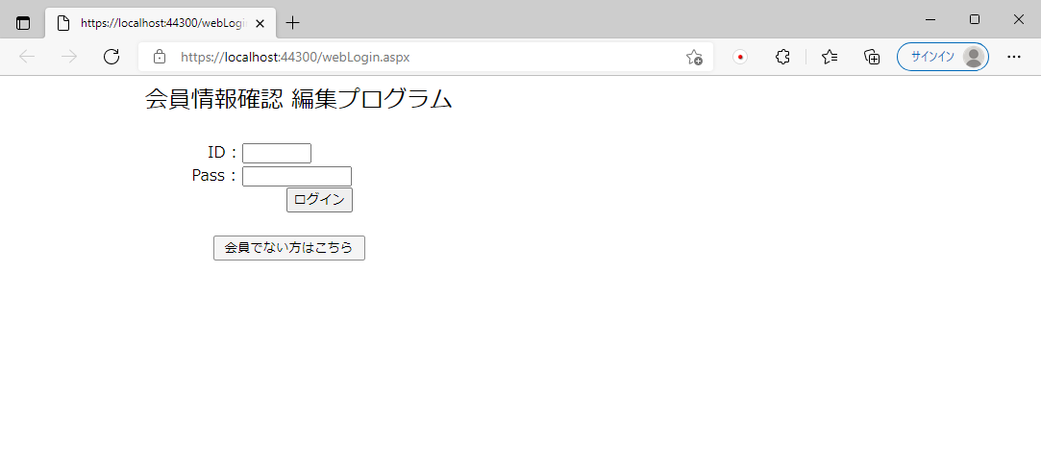

押下処理時、登録画面を表示させることが可能。

No3
単体テストエビデンス | システム名 | ログイン画面エビデンス | 更新者 | 山城 | 作成者 | 山城
 | サブシステム名 | ログイン画面 | 更新日 | 2021-01-12 | 作成日 | 2021-01-12
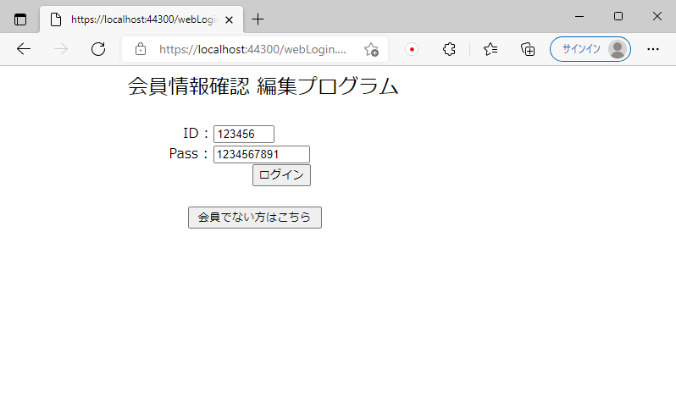

顧客IDは6桁。
顧客Passは10桁記入可能。

No4
単体テストエビデンス | システム名 | ログイン画面エビデンス | 更新者 | 山城 | 作成者 | 山城
 | サブシステム名 | ログイン画面 | 更新日 | 2021-01-12 | 作成日 | 2021-01-12

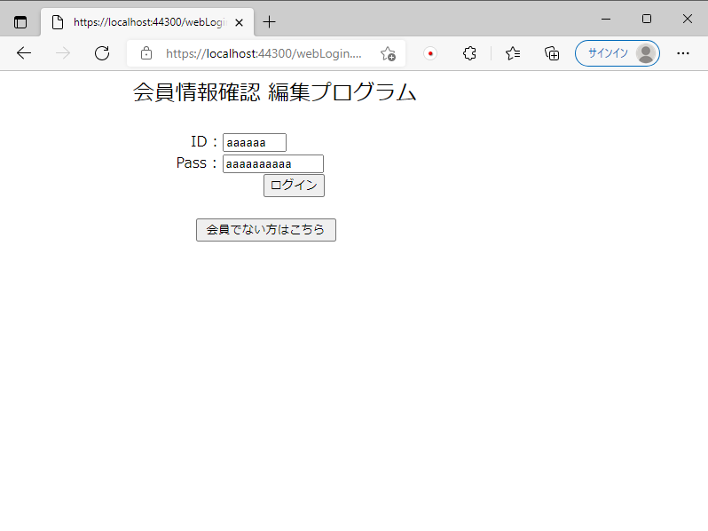

顧客ID・顧客Passともに半角英数で記述可能。

No5
単体テストエビデンス |  | システム名 | ログイン画面エビデンス | 更新者 | 山城 | 作成者 | 山城
 |  | サブシステム名 | ログイン画面 | 更新日 | 2021-01-12 | 作成日 | 2021-01-12

 | ID記述あり、Pass記述なし
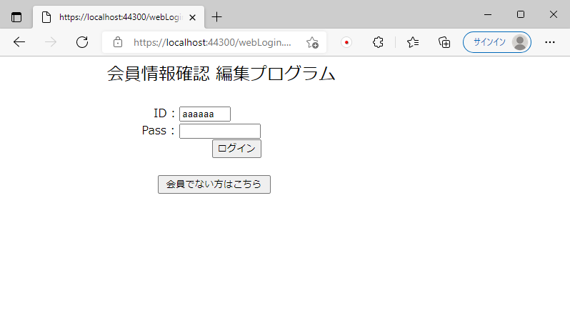

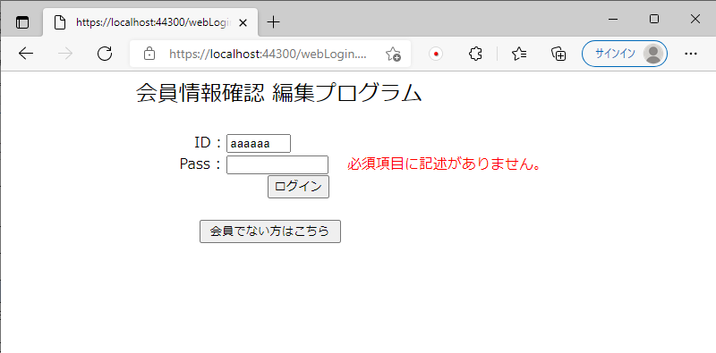

必須項目エラーメッセージが表示。

 | ID記述なし、Pass記述あり
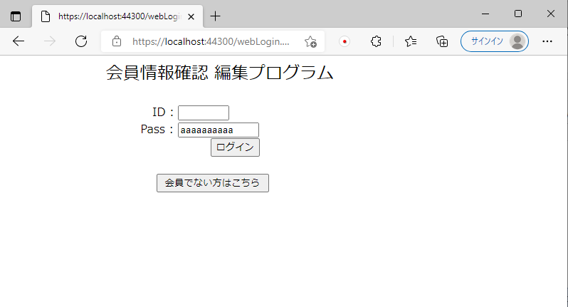

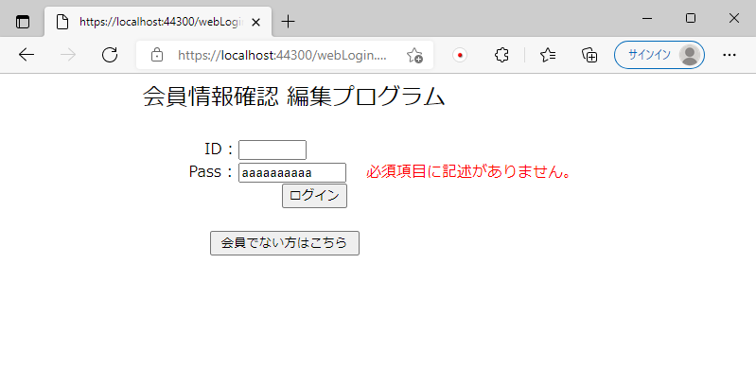

必須項目エラーメッセージが表示。

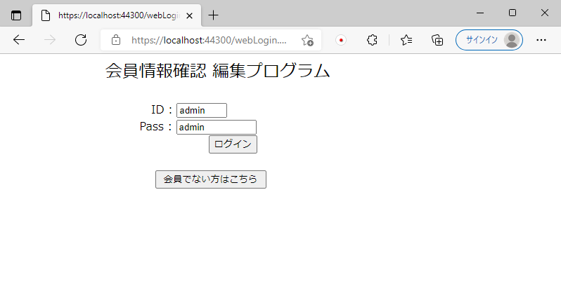

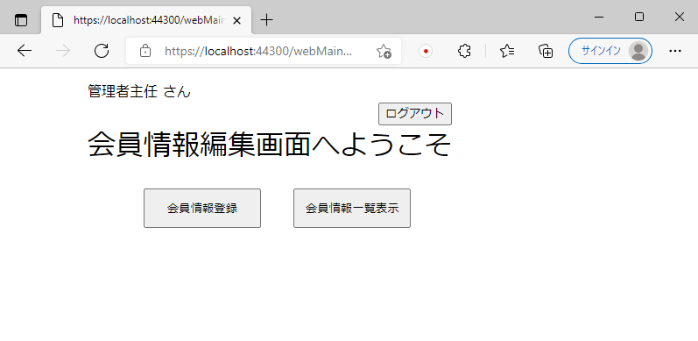

顧客ID・Passに記述があるため、正しければ次の画面が表示される。
間違っていればデータなしエラーメッセージが表示される。
※エビデンスNo6～No9参照

No6
単体テストエビデンス | システム名 | ログイン画面エビデンス | 更新者 | 山城 | 作成者 | 山城
 | サブシステム名 | ログイン画面 | 更新日 | 2021-01-12 | 作成日 | 2021-01-12
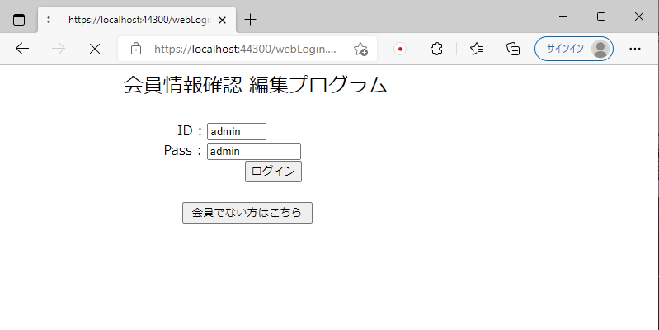

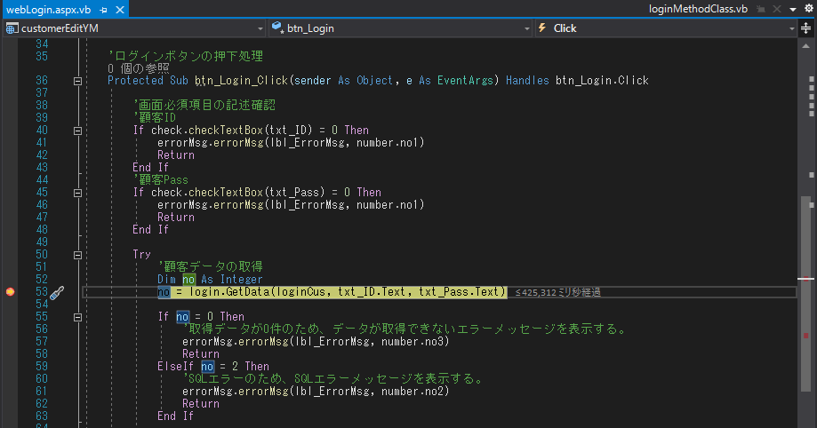

エラーは出力されず、データの取得に移る。

データの取得

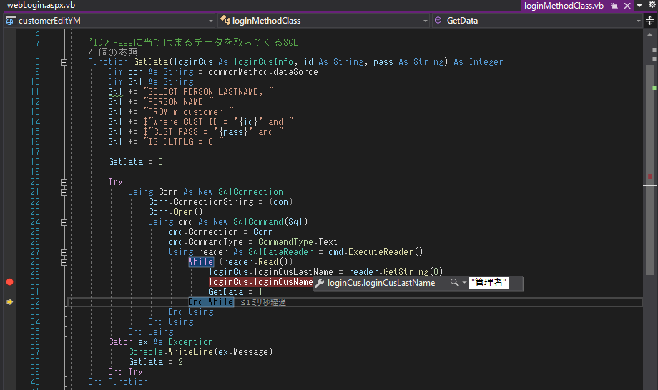

正しいデータが取得され、共通変数に代入されていることが確認できる。

No7
単体テストエビデンス | システム名 | ログイン画面エビデンス | 更新者 | 山城 | 作成者 | 山城
 | サブシステム名 | ログイン画面 | 更新日 | 2021-01-12 | 作成日 | 2021-01-12
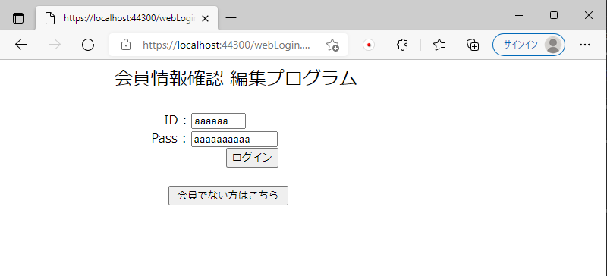

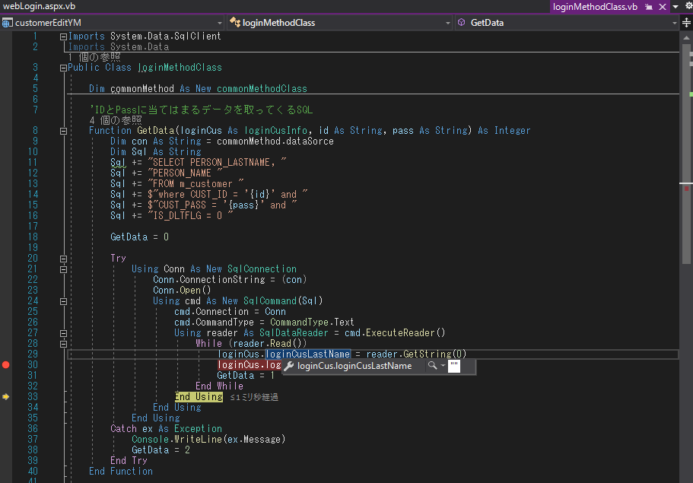

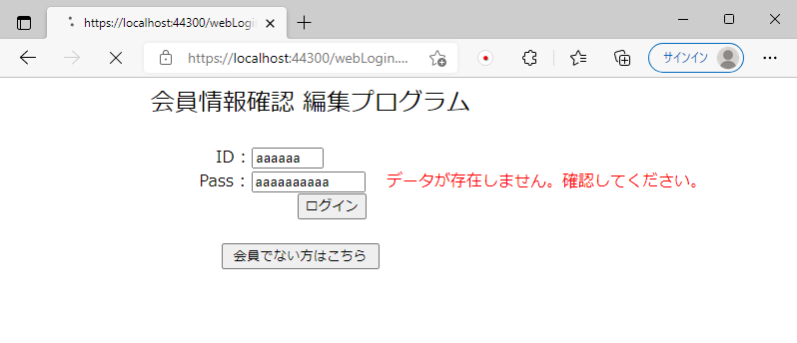
存在しないデータのため取得ができなかった。
そのためデータなしエラーメッセージが表示される。

No8
単体テストエビデンス | システム名 | ログイン画面エビデンス | 更新者 | 山城 | 作成者 | 山城
 | サブシステム名 | ログイン画面 | 更新日 | 2021-01-12 | 作成日 | 2021-01-12

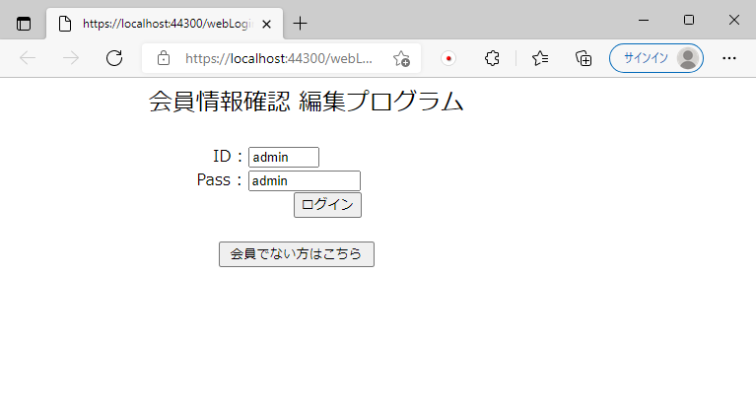

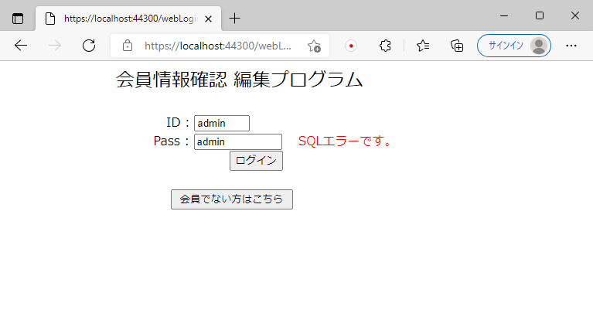

SQLエラーメッセージが表示。

記述されたIDとPassはDBに登録されている。

No9
単体テストエビデンス | システム名 | ログイン画面エビデンス | 更新者 | 山城 | 作成者 | 山城
 | サブシステム名 | ログイン画面 | 更新日 | 2021-01-12 | 作成日 | 2021-01-12

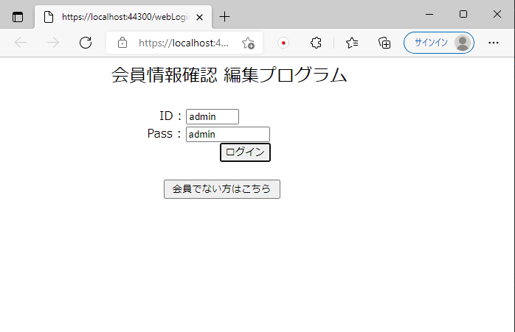

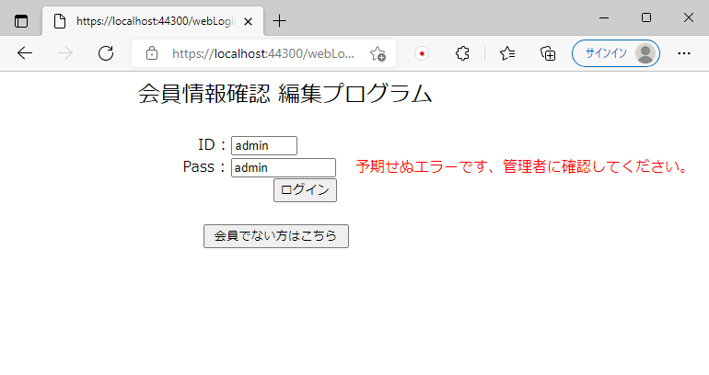

その他エラーメッセージが表示。

No10
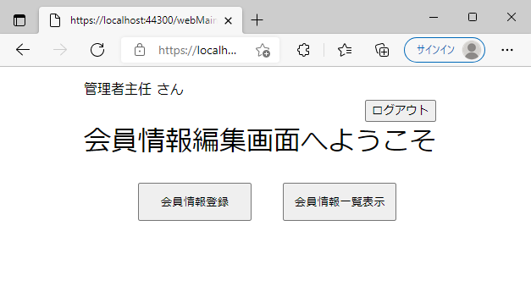
単体テストエビデンス | システム名 | ログイン画面エビデンス | 更新者 | 山城 | 作成者 | 山城
 | サブシステム名 | ログイン画面 | 更新日 | 2021-01-12 | 作成日 | 2021-01-12
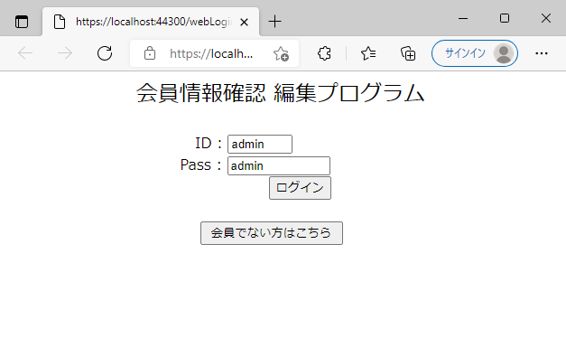

No6のテストで共通変数に保存されたことがメインメニューの『管理者主任 さん』から確認できる。
問題なくメインメニューの表示がされている。

